Sheet1
Frecuencia de consumo | Consecuencias negativas derivadas del consumo | Pérdida de control
1 | 0 | 0 | Frecuencia de consumo
0 | 0 | 0 | 0 | 122
Qué representan estas categorías? Además parece que no corresponden a las preguntas anteriores: Pregunta 1 ... Pregunta 10
1 | 0 | 0 | 1 | 112
2 | 0 | 0 | 2 | 72
0 | 0 | 0 | 3 | 19
1 | 0 | 0 | 4 | 1
1 | 0 | 0
0 | 0 | 0 | Consecuencias negativas derivadas del consumo
1 | 0 | 1 | 0 | 288
1 | 0 | 0 | 1 | 34
0 | 0 | 1 | 2 | 4
0 | 0 | 0
0 | 0 | 0 | Pérdida de control
0 | 0 | 0 | 0 | 243
1 | 0 | 0 | 1 | 70
0 | 0 | 0 | 2 | 13
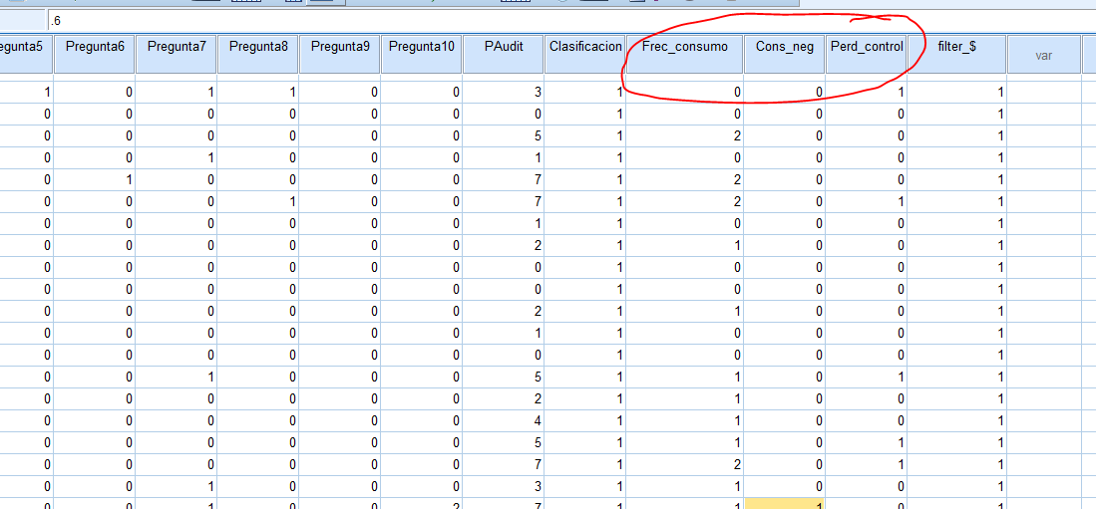
1 | 0 | 1
0 | 0 | 0
0 | 0 | 0
0 | 0 | 1
0 | 0 | 0
2 | 0 | 0
0 | 0 | 0
2 | 0 | 0
2 | 0 | 1
0 | 0 | 0
1 | 0 | 0
0 | 0 | 0
0 | 0 | 0
1 | 0 | 0
0 | 0 | 0
0 | 0 | 0
1 | 0 | 1
1 | 0 | 0
1 | 0 | 0
1 | 0 | 1
2 | 0 | 1
1 | 0 | 0
1 | 1 | 0
1 | 0 | 0
1 | 0 | 0
1 | 0 | 0
1 | 0 | 0
1 | 0 | 1
1 | 0 | 0
0 | 0 | 0
1 | 0 | 1
2 | 0 | 0
0 | 0 | 0
0 | 0 | 1
1 | 0 | 1
0 | 0 | 0
0 | 0 | 0
1 | 0 | 0
0 | 0 | 0
1 | 0 | 0
0 | 0 | 0
1 | 0 | 1
0 | 0 | 0
2 | 0 | 0
0 | 0 | 0
0 | 0 | 0
2 | 0 | 0
1 | 0 | 0
0 | 0 | 0
0 | 0 | 0
0 | 0 | 0
2 | 0 | 0
0 | 0 | 0
1 | 0 | 1
1 | 0 | 0
0 | 0 | 0
0 | 0 | 0
1 | 0 | 0
1 | 0 | 0
0 | 0 | 0
2 | 0 | 0
0 | 0 | 0
2 | 0 | 0
0 | 0 | 0
0 | 0 | 0
1 | 0 | 0
1 | 0 | 0
0 | 0 | 0
0 | 0 | 0
0 | 0 | 0
0 | 0 | 0
0 | 0 | 0
0 | 0 | 0
0 | 0 | 0
0 | 0 | 1
0 | 0 | 0
0 | 0 | 0
0 | 0 | 0
0 | 0 | 0
0 | 0 | 0
0 | 0 | 0
0 | 0 | 0
0 | 0 | 0
1 | 0 | 0
0 | 0 | 0
0 | 0 | 0
0 | 0 | 0
0 | 0 | 0
0 | 0 | 0
1 | 0 | 1
3 | 1 | 0
2 | 2 | 1
3 | 0 | 1
2 | 1 | 1
2 | 1 | 0
3 | 1 | 1
2 | 0 | 1
2 | 1 | 1
3 | 1 | 0
1 | 1 | 1
2 | 1 | 1
2 | 1 | 1
2 | 0 | 1
2 | 0 | 1
3 | 0 | 0
2 | 0 | 0
1 | 1 | 1
2 | 1 | 0
2 | 0 | 0
1 | 0 | 1
2 | 0 | 1
2 | 0 | 1
2 | 0 | 1
2 | 0 | 0
2 | 0 | 0
1 | 1 | 0
4 | 1 | 2
2 | 0 | 0
2 | 0 | 0
0 | 0 | 0
1 | 0 | 0
1 | 1 | 0
0 | 0 | 1
2 | 0 | 0
2 | 0 | 0
1 | 0 | 0
0 | 0 | 0
1 | 0 | 1
1 | 0 | 1
1 | 0 | 0
2 | 0 | 0
2 | 0 | 1
1 | 0 | 1
2 | 0 | 1
2 | 0 | 0
0 | 0 | 0
0 | 0 | 1
0 | 0 | 0
2 | 0 | 0
0 | 0 | 0
1 | 0 | 0
2 | 0 | 1
1 | 0 | 0
1 | 0 | 0
1 | 0 | 0
1 | 0 | 1
1 | 0 | 1
0 | 0 | 0
0 | 0 | 0
0 | 0 | 0
0 | 0 | 0
2 | 0 | 0
2 | 0 | 0
0 | 0 | 0
1 | 0 | 0
0 | 0 | 0
1 | 0 | 0
1 | 0 | 0
1 | 0 | 0
2 | 0 | 1
0 | 0 | 0
1 | 0 | 0
0 | 0 | 0
0 | 0 | 0
1 | 0 | 0
1 | 0 | 0
2 | 0 | 0
0 | 0 | 0
2 | 0 | 0
2 | 0 | 0
2 | 0 | 0
1 | 0 | 0
0 | 0 | 0
0 | 0 | 0
1 | 0 | 0
0 | 1 | 0
2 | 0 | 0
1 | 0 | 0
1 | 0 | 0
0 | 0 | 0
0 | 0 | 0
0 | 0 | 0
0 | 0 | 0
1 | 0 | 0
1 | 0 | 0
1 | 0 | 0
1 | 0 | 0
0 | 0 | 0
0 | 0 | 0
0 | 0 | 0
0 | 0 | 0
1 | 0 | 0
0 | 0 | 0
2 | 0 | 0
0 | 0 | 0
1 | 0 | 0
2 | 0 | 0
0 | 0 | 0
1 | 0 | 0
0 | 0 | 0
0 | 0 | 0
0 | 0 | 0
1 | 0 | 1
1 | 0 | 0
0 | 0 | 0
0 | 0 | 0
1 | 0 | 0
0 | 0 | 0
1 | 0 | 0
1 | 0 | 0
0 | 0 | 1
1 | 0 | 0
1 | 0 | 0
1 | 0 | 0
0 | 0 | 1
0 | 0 | 0
1 | 0 | 1
0 | 0 | 0
1 | 0 | 0
0 | 0 | 0
0 | 0 | 0
0 | 0 | 0
1 | 0 | 1
0 | 0 | 0
1 | 0 | 0
0 | 0 | 0
1 | 0 | 0
2 | 0 | 1
1 | 0 | 1
2 | 0 | 0
1 | 0 | 0
1 | 0 | 0
1 | 0 | 0
1 | 0 | 0
1 | 0 | 0
1 | 0 | 0
0 | 0 | 0
1 | 0 | 0
0 | 0 | 0
2 | 0 | 0
0 | 0 | 0
1 | 0 | 0
1 | 0 | 0
0 | 0 | 0
0 | 0 | 0
1 | 0 | 0
1 | 0 | 0
1 | 0 | 0
1 | 0 | 0
1 | 0 | 0
1 | 0 | 0
0 | 0 | 0
0 | 0 | 0
0 | 0 | 0
0 | 0 | 0
0 | 0 | 0
0 | 0 | 0
0 | 0 | 0
0 | 0 | 0
1 | 0 | 0
0 | 0 | 0
1 | 0 | 0
1 | 0 | 0
1 | 0 | 0
1 | 0 | 0
2 | 0 | 0
1 | 0 | 0
1 | 0 | 1
3 | 0 | 2
3 | 2 | 1
0 | 1 | 1
2 | 0 | 1
2 | 0 | 1
2 | 0 | 1
3 | 0 | 2
2 | 1 | 1
3 | 1 | 2
3 | 1 | 1
3 | 2 | 1
3 | 1 | 2
3 | 1 | 1
2 | 0 | 1
2 | 1 | 2
2 | 0 | 0
1 | 0 | 2
2 | 2 | 0
3 | 1 | 1
3 | 1 | 0
2 | 1 | 2
2 | 0 | 0
1 | 1 | 0
0 | 1 | 2
2 | 0 | 2
2 | 0 | 1
3 | 1 | 1
2 | 0 | 0
3 | 0 | 0
2 | 1 | 1
1 | 0 | 1
2 | 1 | 0
2 | 1 | 2
2 | 0 | 1
1 | 0 | 1
3 | 1 | 2
1 | 0 | 1
3 | 0 | 0
2 | 0 | 2
0 | 1 | 1
2 | 0 | 0
2 | 0 | 0

